상품제안서
에코물방울볼펜 | 상품코드: S03309

 |  |  |  |  |  |  | 02-713-8555 | www.synergygift.co.kr
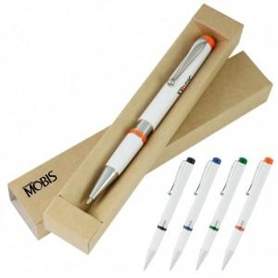

【상세/제작정보】 | <p><span style="font-size: 14pt;">* 에코케이스 인쇄 추가시 개당 + 70 원 추가됩니다.</span></p><p><span style="font-size: 14pt;">* 1천개 이상 볼펜 실크 1도 인쇄 포함</span></p>

【인쇄/포장옵션】 | 실크 / 에코케이스

【공급단가】 | 수량 | 500~ | 1,000~ | 3,000~ | 5,000~ | 10,000~
*VAT별도 | 블랙 | 810원 | 780원 | 750원 | 720원 | 700원
 | 블루 | 810원 | 780원 | 750원 | 720원 | 700원
 | 그린 | 810원 | 780원 | 750원 | 720원 | 700원
 | 오렌지 | 810원 | 780원 | 750원 | 720원 | 700원

【상품 URL】 | https://www.synergygift.co.kr:443/src/goods_detail.php?gdno=9058

